農家人口比率
34. 農家人口比率（総人口当たり）

 | 時点 2010(H22)年2月1日（５年毎）
 | 単位 ％ |  |  |  |  |  |  |  | 偏差値 |  | 40.0
順位 |  | 都道府県名 |  | 数 値 |  |  | 順位 | 都道府県名 |  | 数 値

 |  | 0 | 全 国 |  | 5.1 | 0.0 | 24 | 0 | 山 梨 |  | 8.2 | 0
1 |  | 0 | 秋 田 |  | 18.0 | 0.0 | 25 | 0 | 滋 賀 |  | 7.7 | 0
2 |  | 0 | 岩 手 |  | 17.1 | 0.0 | 26 | 0 | 岐 阜 |  | 7.5 | 0
3 |  | 0 | 福 島 |  | 15.3 | 0.0 | 26 | 0 | 愛 媛 |  | 7.5 | 0
4 |  | 0 | 山 形 |  | 15.1 | 0.0 | 26 | 0 | 鹿児島 |  | 7.5 | 0
5 |  | 0 | 鳥 取 |  | 15.0 | 0.0 | 29 | 0 | 三 重 |  | 7.2 | 0
6 |  | 0 | 島 根 |  | 13.2 | 0.0 | 30 | 0 | 長 崎 |  | 6.9 | 0
7 |  | 0 | 青 森 |  | 12.7 | 0.0 | 31 | 0 | 群 馬 |  | 6.2 | 0
8 |  | 0 | 新 潟 |  | 12.1 | 0.0 | 32 | 0 | 石 川 |  | 5.9 | 0
9 |  | 0 | 長 野 |  | 11.2 | 0.0 | 33 | 0 | 山 口 |  | 5.8 | 0
10 |  | 0 | 福 井 |  | 10.6 | 0.0 | 34 | 0 | 静 岡 |  | 4.5 | 0
11 |  | 0 | 徳 島 |  | 10.5 | 0.0 | 35 | 0 | 奈 良 |  | 4.4 | 0
12 |  | 0 | 熊 本 |  | 10.4 | 0.0 | 36 | 0 | 広 島 |  | 4.1 | 0
13 |  | 0 | 栃 木 |  | 10.2 | 0.0 | 37 | 0 | 兵 庫 |  | 4.0 | 0
14 |  | 0 | 茨 城 |  | 10.1 | 0.0 | 38 | ◎ | 千 葉 |  | 3.6 | 0
15 |  | 0 | 香 川 |  | 9.6 | 0.0 | 39 | 0 | 福 岡 |  | 3.2 | 0
16 |  | 0 | 佐 賀 |  | 9.5 | 0.0 | 39 | 0 | 沖 縄 |  | 3.2 | 0
17 |  | 0 | 宮 崎 |  | 9.3 | 0.0 | 41 | 0 | 北海道 |  | 3.1 | 0
18 |  | 0 | 宮 城 |  | 9.2 | 0.0 | 41 | 0 | 京 都 |  | 3.1 | 0
19 |  | 0 | 富 山 |  | 8.6 | 0.0 | 43 | 0 | 愛 知 |  | 2.6 | 0
19 |  | 0 | 和歌山 |  | 8.6 | 0.0 | 44 | 0 | 埼 玉 |  | 2.5 | 0
21 |  | 0 | 岡 山 |  | 8.5 | 0.0 | 45 | 0 | 神奈川 |  | 0.7 | 0
22 |  | 0 | 大 分 |  | 8.4 | 0.0 | 46 | 0 | 大 阪 |  | 0.5 | 0
23 |  | 0 | 高 知 |  | 8.3 | 0.0 | 47 | 0 | 東 京 |  | 0.2 | 0
農家人口比率 （総人口当たり）
千 葉 | 3.6
北海道 | 3.1
青 森 | 12.7
岩 手 | 17.1
宮 城 | 9.2
秋 田 | 18
山 形 | 15.1
福 島 | 15.3
茨 城 | 10.1
栃 木 | 10.2
群 馬 | 6.2
埼 玉 | 2.5
東 京 | 0.2
神奈川 | 0.7
新 潟 | 12.1
富 山 | 8.6
石 川 | 5.9
福 井 | 10.6
山 梨 | 8.2
長 野 | 11.2
岐 阜 | 7.5
静 岡 | 4.5
愛 知 | 2.6
三 重 | 7.2
滋 賀 | 7.7
京 都 | 3.1
大 阪 | 0.5
兵 庫 | 4
奈 良 | 4.4
和歌山 | 8.6
鳥 取 | 15
島 根 | 13.2
岡 山 | 8.5
広 島 | 4.1
山 口 | 5.8
徳 島 | 10.5
香 川 | 9.6
愛 媛 | 7.5
高 知 | 8.3
福 岡 | 3.2
佐 賀 | 9.5
長 崎 | 6.9
熊 本 | 10.4
大 分 | 8.4
宮 崎 | 9.3
鹿児島 | 7.5
沖 縄 | 3.2

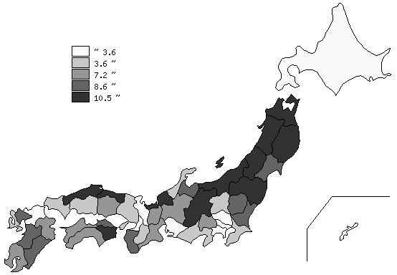
千葉県の推移
平成2年 | 8.7 | 38
平成7年 | 8.4 | 39
平成12年 | 6 | 38
平成17年 | 4.7 | 38
平成22年 | 3.6 | 38

《摘 要》 ・資料出所 農林水産省｢2010年世界農林業センサス｣ 農林業経営体調査統計表 ・算出方法 販売農家人口÷人口(H22.10.1) ・参 考 千葉県の販売農家人口は、225,534人で6位。全国は、6,503,219人。 注）1. 販売農家：経営耕地面積30ａ以上又は農産物販売金額50万円以上 2. 推移グラフは平成2年･平成12年･平成22年は世界農林業センサス、平成7年･平成17年は 農林業センサスによります。

